自定义排序
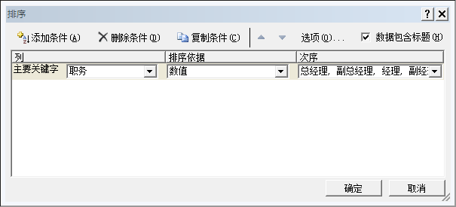
职务
总经理
副总经理
经理
副经理
主管

